Worksheet
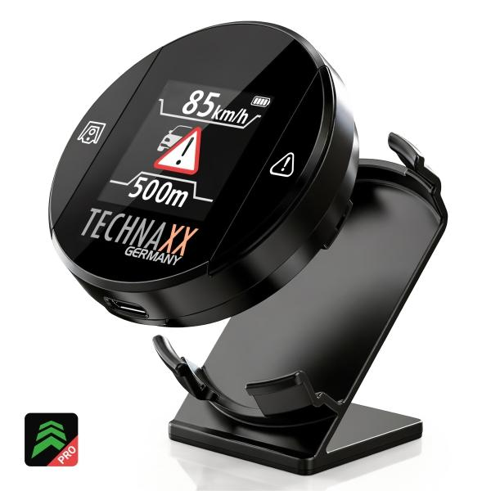
Technaxx Secure Drive PRO mit Display TX-388

Artikelnummer | 5429 |  | VE | 60
EAN | 4260101733474 |  | Stück pro Palette | 1500
Zollnummer | 85176990 |  | Lagen Pro Palette | 5

Abmessungen - Artikel
Länge(cm) | Breite(cm) | Höhe(cm) | Gewicht(g)
5 | 5 | 1.8 | 40

Abmessungen - Artikelverpackung
Länge(cm) | Breite(cm) | Höhe(cm) | Leergewicht(g) | Gewicht(g) Artikel+Verpackung
11.6 | 9.5 | 3.7 | 60 | 120

Abmessungen - VE Karton (Masterkarton)
Länge(cm) | Breite(cm) | Höhe(cm) | Gewicht(g)
63 | 31 | 25 | 8350

Verpackung - Bestandteile
Rest Zubehör (g) | Papier/Pappe (g) | Styropor (g) | Kunstst. Hohlkörper(g) | Kunstst. Folien(g) | Materialverbunde (g)
0 | 10 | 0 | 0 | 0 | 0

Batterie- / Akkuinformationen
Batterie-benötigt | Batterie enthalten | Batterie-Typ | Batterie-System(Art)
Nein | Ja | Akku | Li-Ion - Lithium-Ionen-Akku
Anzahl(stk.) | Gewicht/Stk.(g) | Energiedichte(WH/Kg) | Leistung(WH)
1 | 0 | 0 | 0

Lithium Baterie
Energiegehalt | Gewicht (Kg)
600 | 0

Weiterführende Informationen
Technaxx Reseller Portal

